rank partition
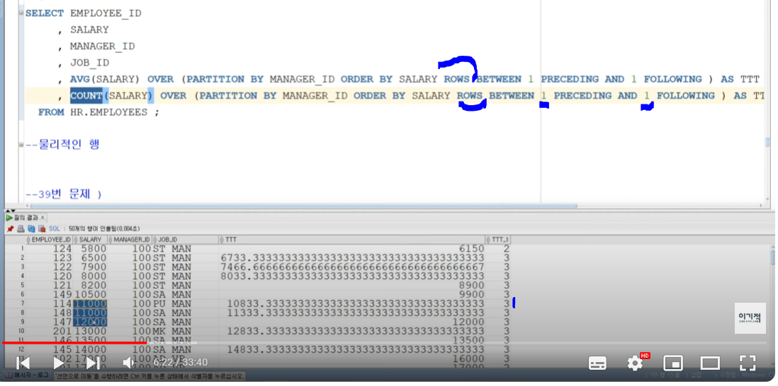
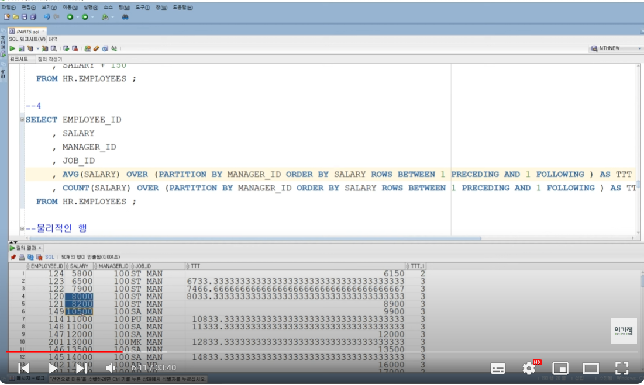
 |  |  | 윈도우 함수를 읽을때는 over뒤를 먼저 읽는다
rank | range between
 | rows between
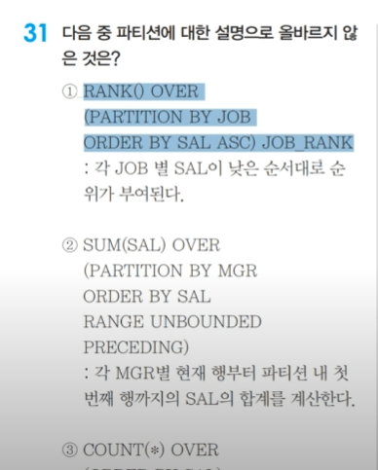
 |  | 2번 분석 | RANGE UNBOUNDED PRECEDING <- 요건 범위를 안정하는 경우 BETWEEN과 AND를 뺴고 사용한다.
 |  |  | 원래는 RANGE BETWEEN이라 명시해야한다
 |  |  | 아무것도 안쓰면
 |  |  | RANGE UNBOUNDED PRECEDING = RANGE UNBOUNDED PRECEDING AND CURRENT ROW

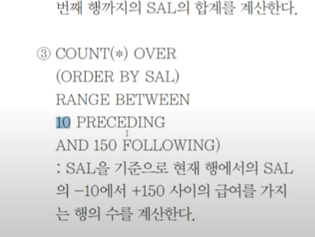

 |  | 3번 분석 | RANGE BETWEEN 10 UNBOUNDED AND 150 PRECEDING -> 범위를 정하는 경우
 |  | 아래와 같이 실행된다.

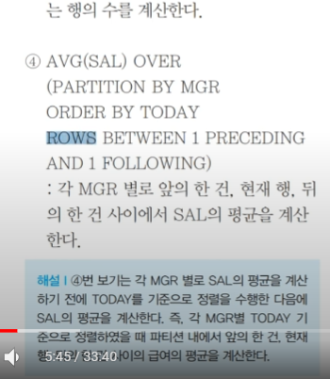
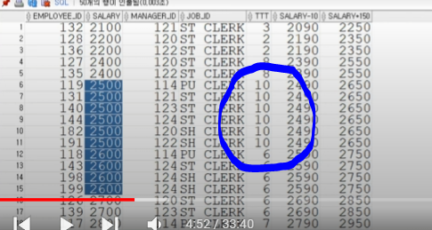

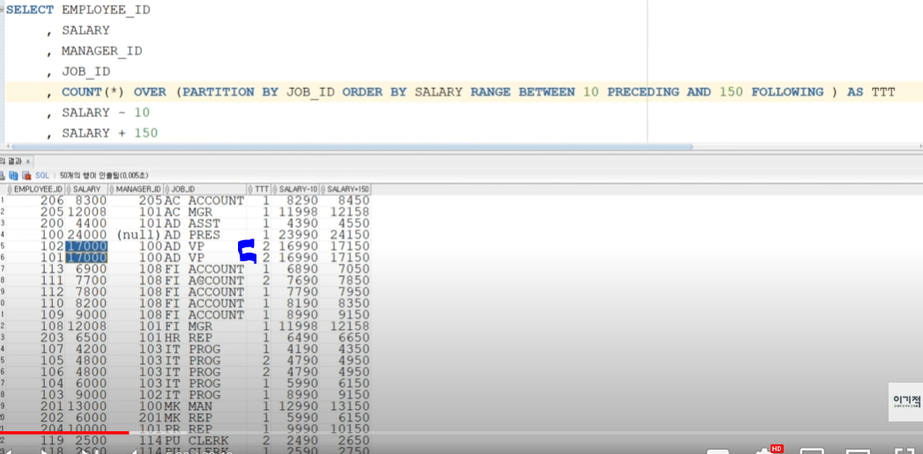

 |  | 4번분석 | AVG는 내 기준으로 위로하나 아래로 하나 평균을 구하겠다
 |  |  | COUNT는 내 기준으로 위로하나 아래로 하나 COUNT를 구하겠다

union
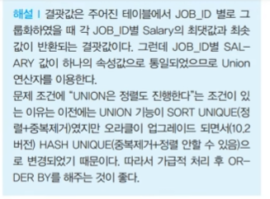
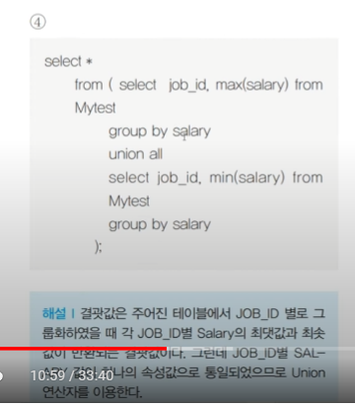
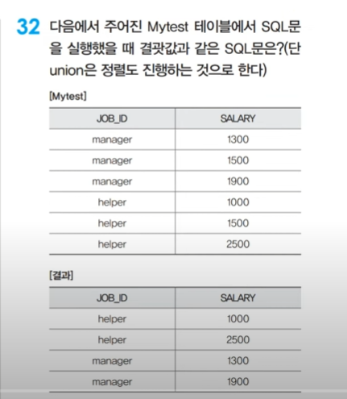

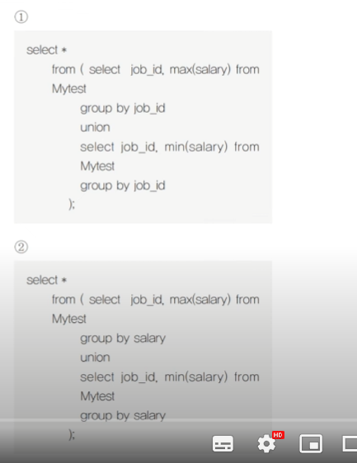
 | 정답 1번 | manager 1900
 |  | helper 2500
 |  | manager 1300
 |  | helper 1000

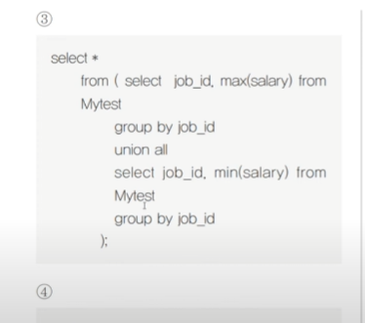
3번 union all은 정렬이 없다.

case when
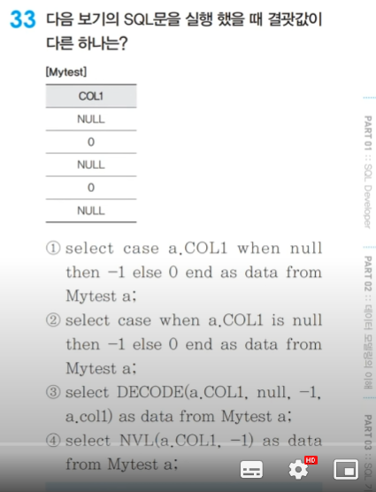

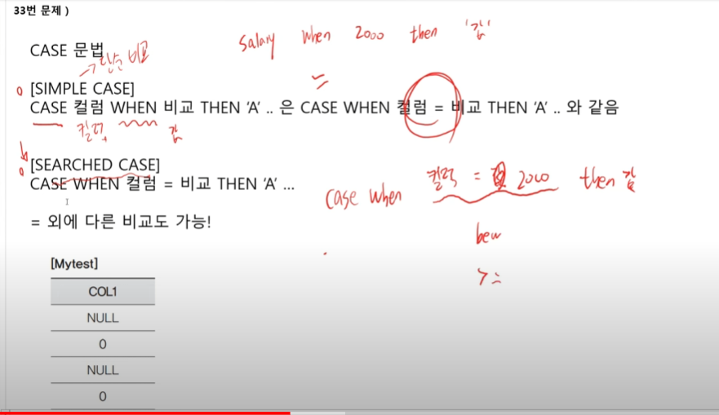
정답 : 1번 문법 오류 아님

with test_table as(
select null col1 from dual union all
select 0 col1 from dual union all
select null col1 from dual union all
select 0 col1 from dual union all
select null col1 from dual
)
select case col1 when null then -1 else 0 end data from test_table
WITH test_table AS (
SELECT NULL col1 FROM dual UNION ALL
SELECT 0 col1 FROM dual UNION ALL
SELECT NULL col1 FROM dual UNION ALL
SELECT 0 col1 FROM dual UNION ALL
SELECT NULL col1 FROM dual
)
SELECT
CASE NVL(col1, -99999)
WHEN -99999 THEN -1
ELSE 0
END AS data
FROM test_table;
with test_table as(
select null col1 from dual union all
select 0 col1 from dual union all
select null col1 from dual union all
select 0 col1 from dual union all
select null col1 from dual
)
select case when col1 is null then -1 else 0 end data from test_table

